要望書様式
様式

 |  | ○○ | 年 | ○ | 月 | ○ | 日

押印は不要です。
国土交通大臣 殿

事業者名、代表者氏名（役職含む）を記載してください。
 | 住 所
 | ○○県○○市○○町○○番地
 | 氏名又は名称
 | ○○美術館 館長 ○○ ○○

令和６年度地域における受入環境整備促進事業補助金
（持続可能な観光の促進に向けた受入環境整備事業（混雑平準化・解消のための予約システムの整備））
要望書

令和６年度地域における受入環境整備促進事業補助金（持続可能な観光の促進に向けた受入環境整備事業（混雑平準化・解消のための予約システムの整備））について、別紙のとおり関係書類を添えて要望します。

別紙１ 整備の概要
別紙１ 整備の概要

 | 補助対象事業者名 | ○○美術館

 | 混雑平準化・解消のための混雑状況の可視化に資するシステムの整備をする箇所の概要
 | 持続可能な観光の促進に向けた受入環境整備計画の名称 |  | ○○整備計画
 | 整備する箇所 |  | ○○美術館
 | 整備する箇所の所在地域（住所） |  | ○○県○○市
 | 予約システムを整備する箇所の概要及び年間総入り込み数 |  | 概要 | ○○美術館は世界的にも有名な美術品が展示されており、○○地域の主要観光スポットとなっている。
 |  |  | 年間総入込数 | 10,000人
今回整備する設備あるいは施設について他の補助制度等の国等の資金を活用している場合、括弧内に記載し、活用している補助制度等について具体的にご記入ください。また、財産処分期限もご記入ください。
 |  |  | 入込数の算出方法 | チケット売上枚数より算出
 | 他の補助制度等の活用の有無 (活用している・予定がある場合は具体的に記入下さい。)※ | 国 | 有：当該設備は○○省の●●補助金を活用して設置されている（補助率１／２）。財産処分期限は２０１６年３月である。
 |  | 都道府県 | 無
 |  | その他 | 無
 | JSTS-Dロゴマークについて | 状況 | 未取得
未取得事業者のみ回答
 |  | ロゴマークの取得予定 | あり |  |  |  | 取得済み
 |  | 取得時期 | 2024年11月頃取得見込み ※取得予定ありの場合は、予定時期を記入 |  |  |  | 未取得

 | 補助対象事業者情報 |  |  |  |  |  | あり
 | 補助対象事業者名 |  | ○○美術館 |  |  |  | なし
 | 法人番号 |  | ○○○○○○○○○○○○
 | 住所 |  | 〇〇県○○市○○町○○番地
 | 所属部署・担当者名 |  | 観光 太郎
 | 連絡先（電話番号・FAX番号） |  | 電話 | （△△△）-△△△-△△△ | FAX | （△△△）-△△△-△△△
 | 連絡先（メールアドレス） |  | △△＠△△△．△△△．△△

別紙３ 位置関係
別紙３ 位置関係

補助対象事業者名 |  | ○○美術館

 | 整備する箇所の位置関係がわかる地図
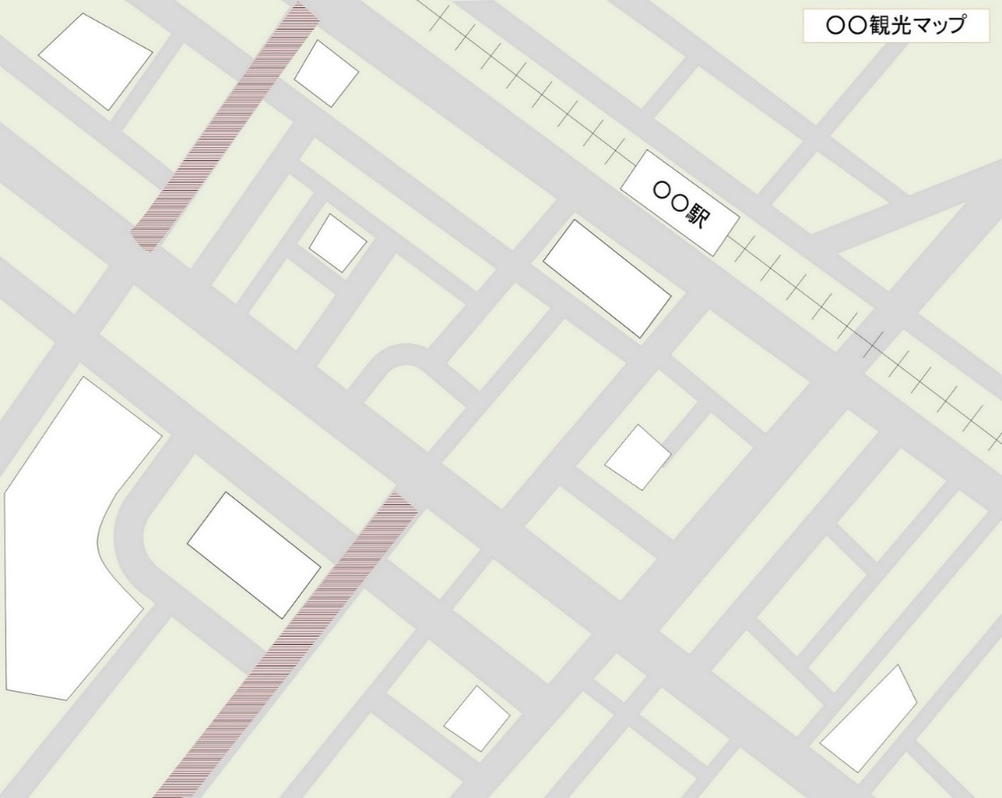
○○観光案内所
○○広場
○○神社
○○博物館
○○通り
○○商店街
旧○○邸
○○記念館
○○館
○○歴史館
○○亭
○○寺
○○観光案内所
観光スポット②

観光スポット①
システム導入施設
・システムを導入する施設の箇所周辺の地図等を添付してください
・システムを導入する施設の箇所が分かるように記載してください
・周辺に観光スポットがある場合には分かるように記載してください

別紙4 具体的整備内容
別紙４ 具体的整備内容

予約システムの内容が分かるように具体的に記載してください
 | 項目 |  | 内容
 | 新規システムか既存システムかについて |  | 新規 ・ 既存
 | 予約システムの内容
 | 予約システムの導入に附随する費用 |  | 設置施設 | 美術館
 |  |  | 設置箇所 | 受付カウンター
 |  |  | 整備機器等 | 予約情報を読み取るための機械
 |  |  | 用途 | スマートフォン等に表示されるデジタルチケットを読み取るために使用
 |  |  | 数量 | １台
 | HP等の予約システムを周知するために要する整備

 |  | デザイン・イメージ案を添付してください

HP等の混雑状況を観光客に示すために要する整備を整備する場合は、デザイ案を添付してください。
※ＰＣ用ＨＰとスマートフォンサイトのデザインが異なる場合は、各デザイン案を添付してください。

